Annexe 7
Situation 2 ans après une inscription en 2ème année de BUT ou DUT
Retour au sommaire
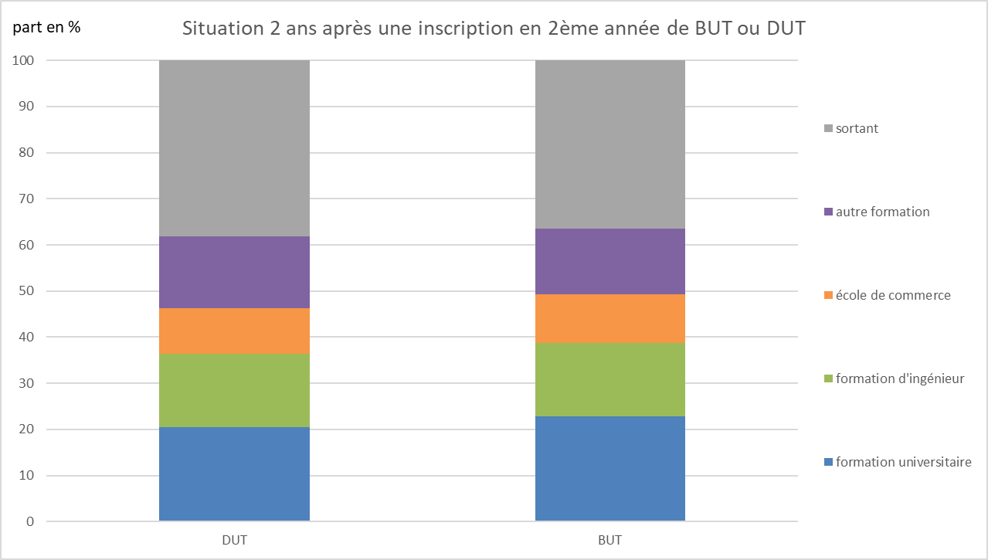

Note de lecture : deux ans après leur inscription en BUT 2ème année 63 % des étudiants sont inscrits dans une formation du supérieur en France.
Les inscrits en BUT2 relèvent de l’année universitaire 2022-2023 et les inscrits en DUT2 relèvent de l’année universitaire 2021-2022.
Source : MESRE-SIES / Système d’information SISE ; données SCOLEGE, SIFA, SCOLARITE.

